CollectiveAccess
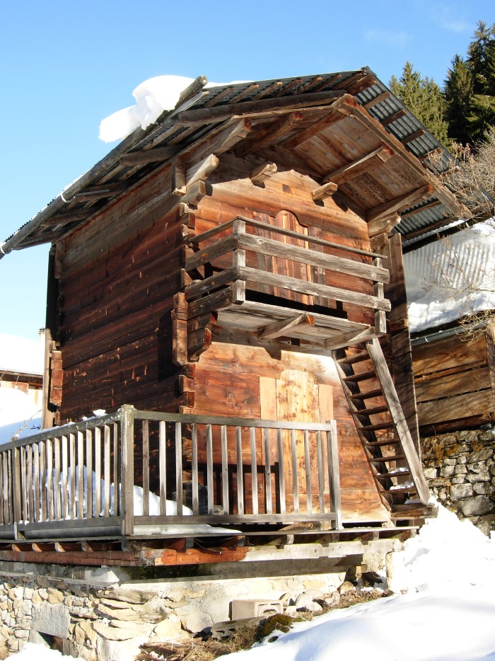
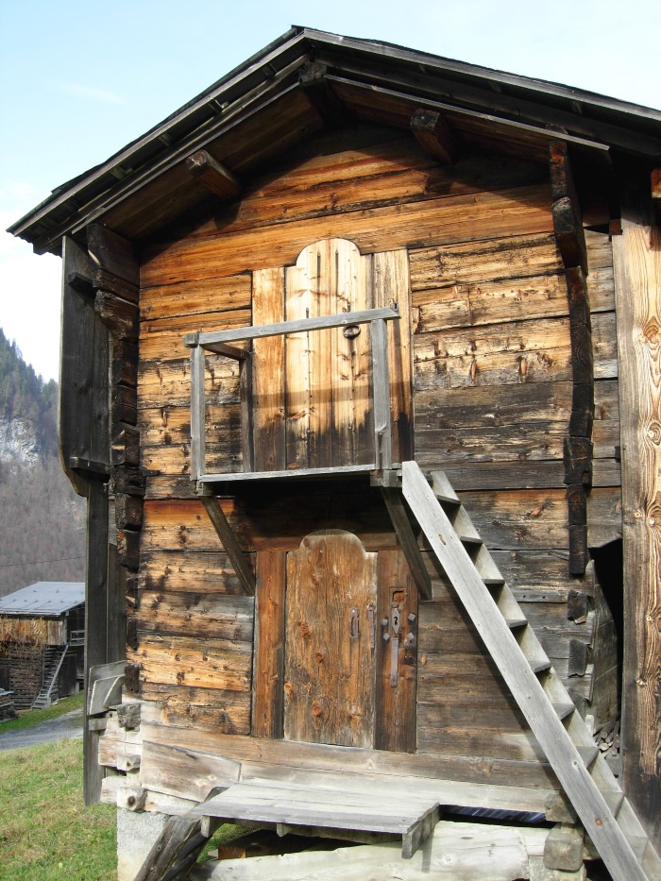
Image | Object | Description | Date
 | Grenier (1-036) | Grenier a double étage
 | Greniers (1-038) | Grenier dit " MAZOT " sur la commune De Sixt- Fer- à- Cheval Photos Greniers , Porte de grenier et serrure

